裏面
避難経路

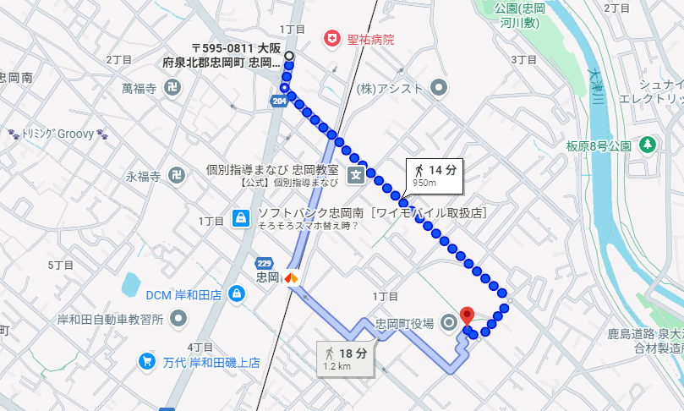 （Googleマップ等の地図を貼ったり、避難ルートを書いてみましょう。 ）

地図データ：©2026 Google

支援者用（裏面）
避難経路

地図データ：©2026 Google
（Googleマップ等の地図を貼ったり、避難ルートを書いてみましょう。 ）

